Grafikon 1
Grafikon 1. Usporedba broja poduzetnika i broja zaposlenih Koprivničko-križevačke županije s pet susjednih županija u 2016. godini

2016. | Broj zaposlenih | Broj poduzetnika
Virovitičko-podravska | 7,898 | 1,000
Bjelovarsko-bilogorska | 13,530 | 1,776
Zagrebačka | 50,365 | 7,206
Varaždinska | 40,519 | 3,488
Međimurska | 27,332 | 2,983
Koprivničko-križevačka | 16,301 | 1,688

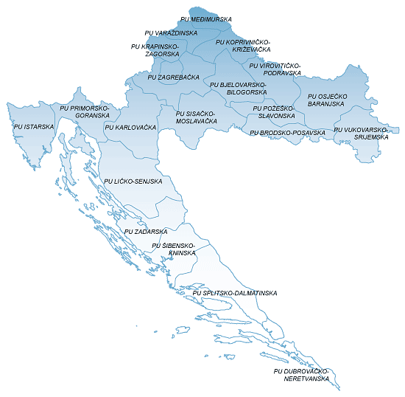

Izvor: Fina, Registar godišnjih financijskih izvještaja, obrada GFI-a za 2016. godinu

